Sheet1
1、段描述符 | 2、S位位于第12

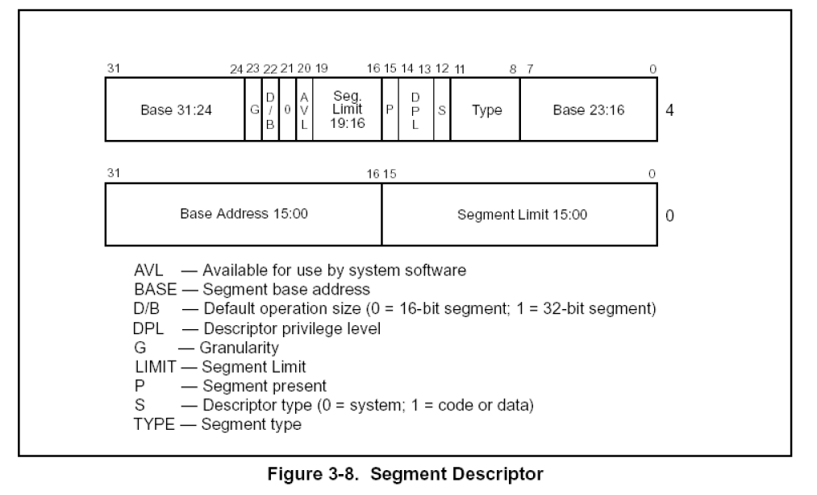
 | S = 1 代码段或者数据段描述符
 | S = 0 系统段描述符

 | 3、type域位于8~11
 | 代码段描述符、数据段描述符的type域都不一样

 | 快速判断代码段描述符(数据段描述符)、系统描述符的技巧
 | p位必须为1，段描述符才有效
 | s位必须为1，才是代码段描述符或数据段描述符
 | dpl在windows只有全0 或 全1 的状态，就是r0、r3
 | 则高四字节中第4位十六进制，只能为 9或 f

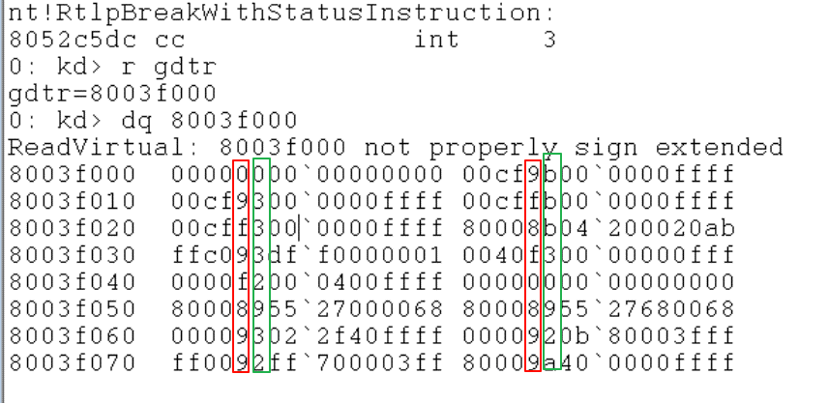

快速判断代码段描述符、数据段描述符 的技巧
高字节第11位为 0，则为 数据段描述符，反之…
则高字节中第3位十六进制>8为数据段，反之…

4、系统段描述符的type域(门描述符)

Sheet2
3、type域位于8~11
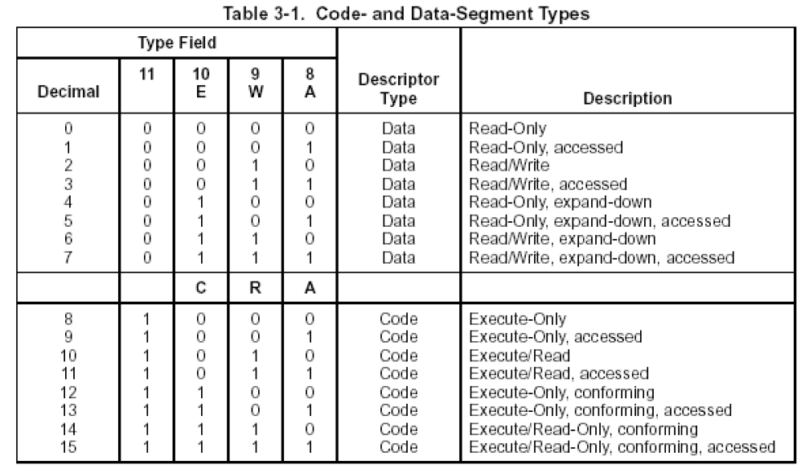
 | 数据段中type域
 | A: 是否读过
 | w: 是否可写
 | E: 是否向下(外)拓展

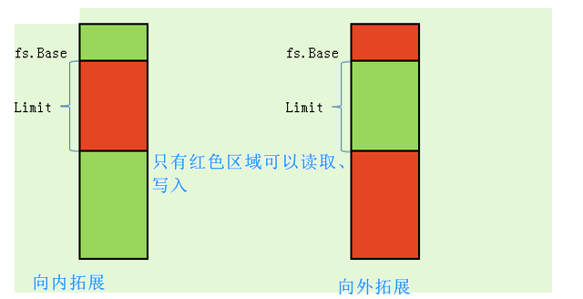

代码段中type域
A: 是否读过
R: 是否可读
C: 是否一致

Sheet3
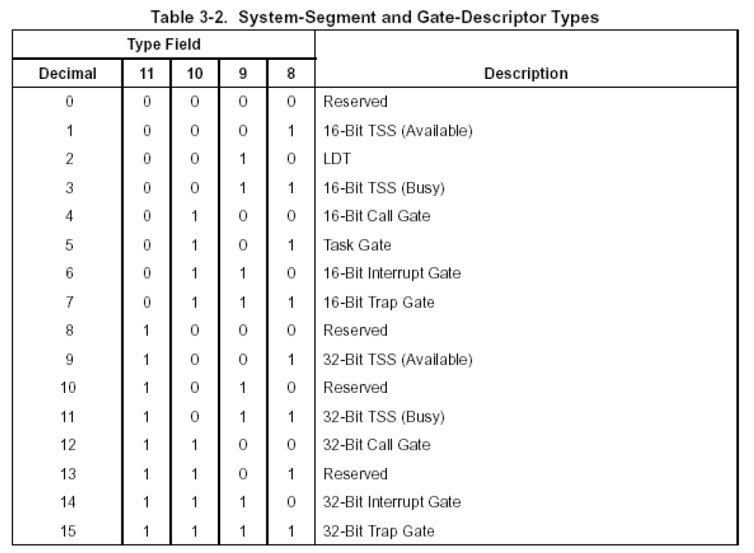
4、系统段描述符的type域

